Feuil1


 |  | CLUB : |  |  |  | SIGLE :
 |  | ADRESSE :

 |  | RESPONSABLE :
 |  | TELEPHONE : |  |  | PORTABLE :
 |  | E-MAIL :

 | TDJ Eco-responsable Châteauneuvois Minibad, Poussin, Benjamin, Minime, Cadet, Junior |  |  | 7 JANVIER 2017 |  |  | Merci de retourner les inscriptions avant le 18 décembre 2016 à l'adresse mail : tournoi.bcci26@gmail.com Envoyer le règlement à l'adresse suivante : SAMUEL Elodie Lotissement Le Domaine 1, place des Quatre vents 26300 CHATEAUNEUF SUR ISERE

N° licence | NOM PRENOM |  | H/F | CLASSEMENT | SIMPLE
 |  |  |  |  | Série

 |  |  |  |  |  |  | 1 tableau | 8 € | x |  | Joueurs
 |  |  |  |  |  |  |  | TOTAL |  | 0 €

 |  |  |  |  |  |  |  | SAMUEL Elodie |  | 06 83 43 04 54
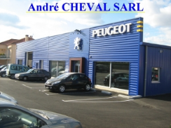


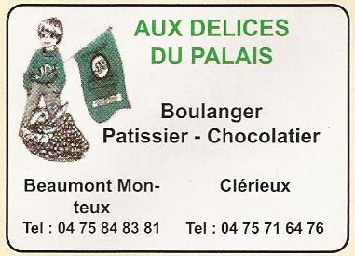

DUCHAMP

